Istruzioni
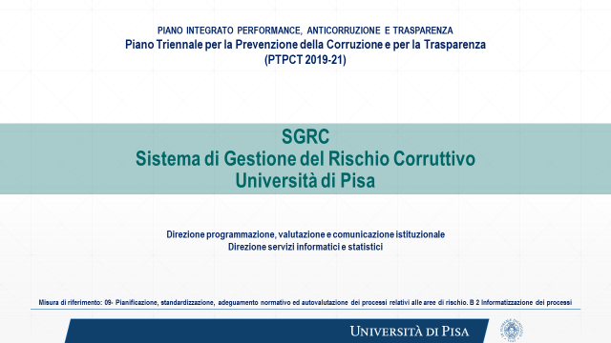
RIFERIMENTI WEB

Il manuale d’uso dell’applicativo è scaricabile dalla pagina MODULISTICA E NOTE OPERATIVE dell'area web ANTICORRUZIONE E TRASPARENZA: https://www.unipi.it/index.php/amministrazione/item/12790-modelli-ed-istruzioni-per-l-analisi-la-valutazione-la-programmazione-delle-attivita-di-trattamento-del-rischio

Per visionare l’elenco dei processi, rispetto a cui effettuare le analisi, si consulti MOD 2 Ricognizione dei processi della struttura. Anche tale modello è scaricabile dalla pagina MODULISTICA E NOTE OPERATIVE dell'area web ANTICORRUZIONE E TRASPARENZA: https://www.unipi.it/index.php/amministrazione/item/12790-modelli-ed-istruzioni-per-l-analisi-la-valutazione-la-programmazione-delle-attivita-di-trattamento-del-rischio

ISTRUZIONI PER L'INVIO
Il presente applicativo è elaborato utilizzando Excel ed è compatibilie sia con Excel che con Openoffice

Il file deve essere scaricato su un computer, compilato ed inviato all’attenzione del Direttore Generale Dott. Riccardo Grasso. Mail: trasparenzanticorruzione@unipi.it. Nel testo di accompagnamento all’invio è necessario riportare l’espressa validazione del Responsabile della struttura rispetto a quanto riportato nel documento informatico.

